订货单
宁波品秀美容科技有限公司
宁波江南路1528号高新科技广场10-26
电话: +86-574-27889688 传真: +86-574-27889677
采购单

工厂名称： | 宁波瑾秀制刷科技有限公司 |  | 订单编号： | 24AM042-JX
工厂地址： | 浙江宁波市余姚市陆埠镇五马工业区创利西路 15 号 |  | 订单日期： | 2024-11-05
 |  |  | 订单制作： | 孙诚昱
联络人： | 生产 | 18067420259 | 出货编号：

客号 | 商品名称 | 规格 | 数量 | 单价 | 金额
AM312-1 | 卷发定型梳蓝色 | 黑色2.0cm长0.8粗黑色尼龙针（同手梳）黑色染头+黑色1.2cm长0.3粗黑色尼龙毛。，手柄571U透明弹性漆 包装方式：纸盒包装，包装背面贴fba不干胶，注意单箱不要超过100个 | 2400 | ¥5.600 | ¥13,440.00 | 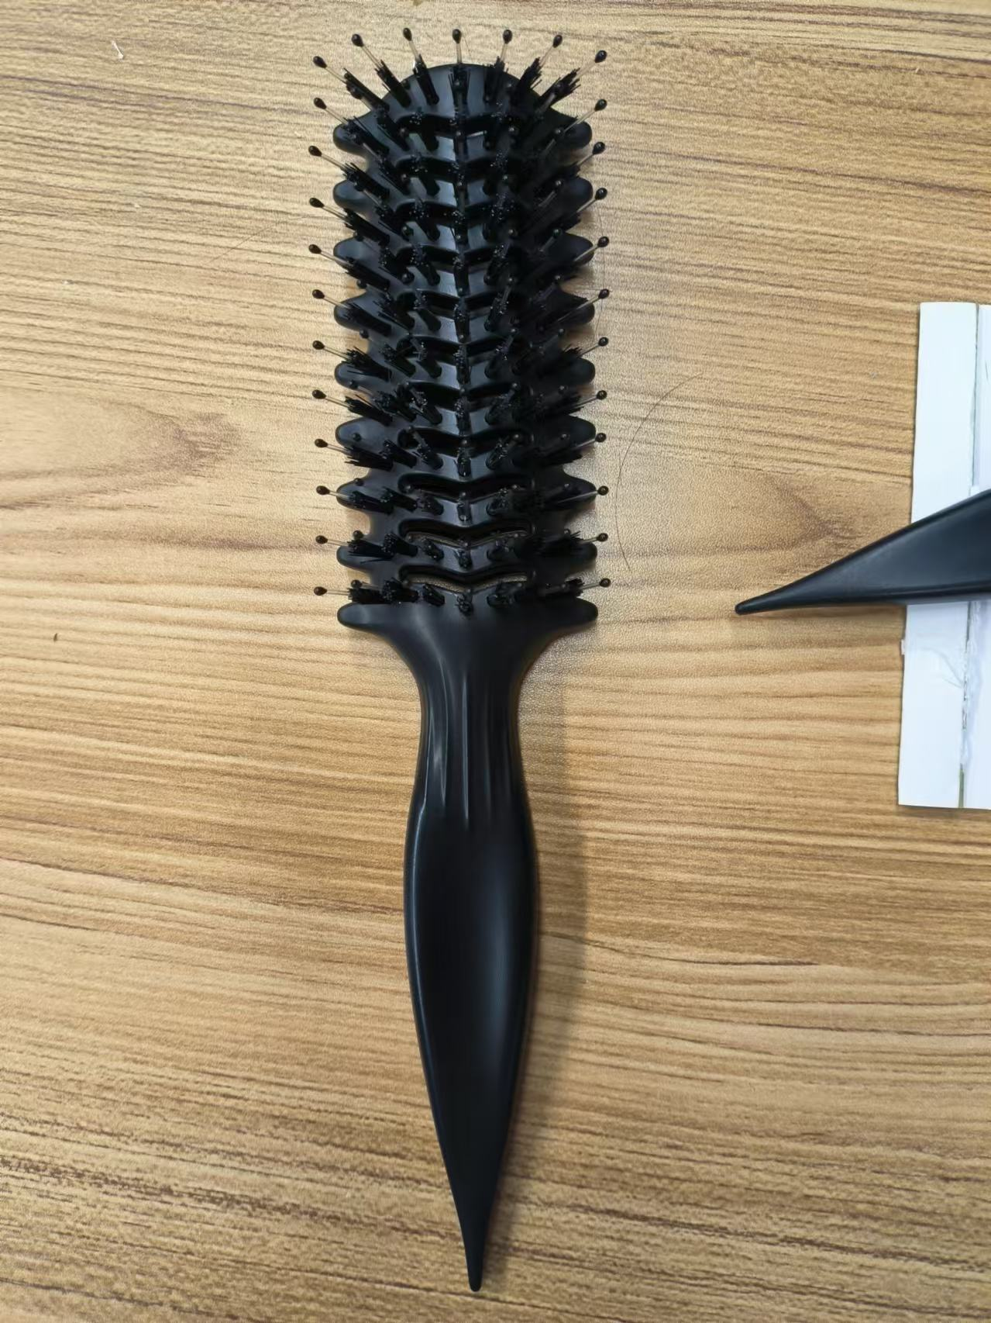

总计 |  |  | 2400 |  | ¥13,440.00

交货日期： | 2024-01-13 |  | 交货地点： | 宁波
包装： | 如描述中要求
付款方式： |  |  |  | 含税含运含进仓
合同备注：

需方: |  |  | 供方：
宁波品秀美容科技有限公司 |  |  | 宁波瑾秀制刷科技有限公司

